关系图
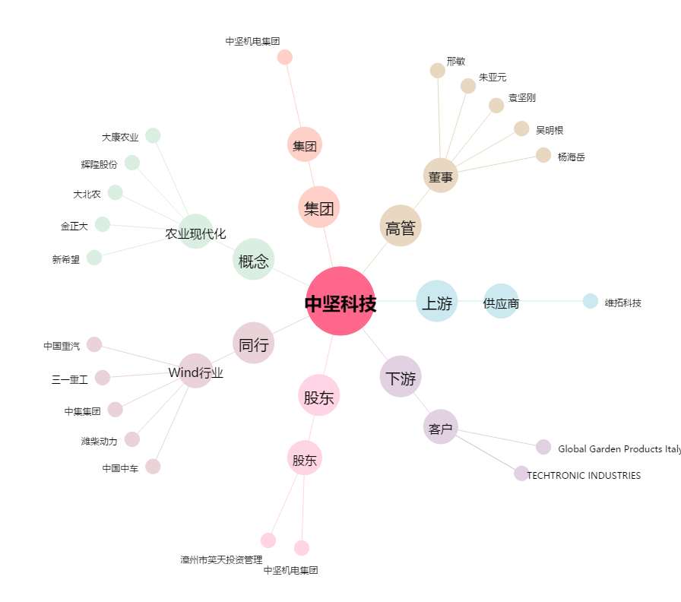
中坚科技[002779.SZ] - 关系概览图

